2024_data
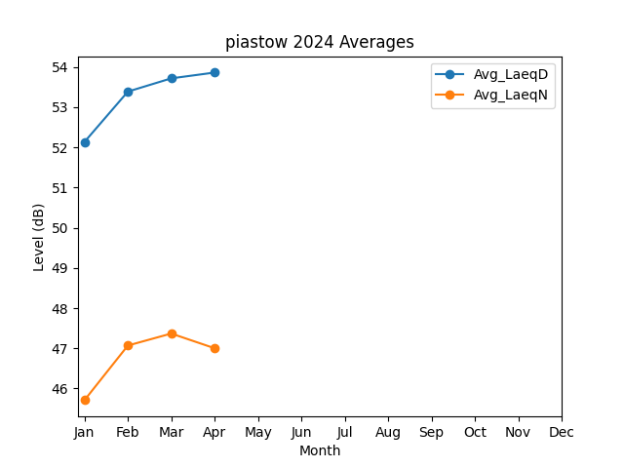
Month | Avg_LaeqD | Avg_LaeqN
1 | 52.137555724 | 45.710828379
2 | 53.389381383 | 47.07007406
3 | 53.718733791 | 47.368345625
4 | 53.863403806 | 47.002247389

